상품제안서
가죽형USB메모리 | 상품코드: S20114

 |  |  |  |  |  |  | 02-713-8555 | www.synergygift.co.kr
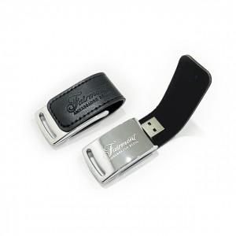 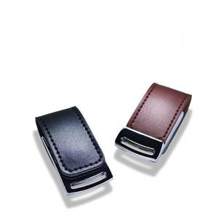 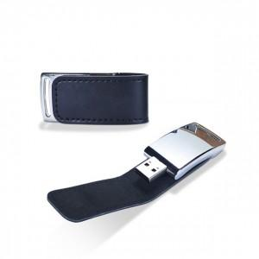

【상세/제작정보】 | <p>기본 불박인쇄 포함가격입니다!</p><p>레이저 인쇄 옵션 + 300원 추가됩니다.</p>

【인쇄/포장옵션】 | 레이저, 불박 / 포장지포장

【공급단가】 | 수량 | 100~ | 300~ | 500~ | 1,000~ | 3,000~
*VAT별도 | 8G | 7,870원 | 7,740원 | 7,560원 | 7,370원 | 7,240원
 | 16G | 8,250원 | 8,110원 | 7,920원 | 7,720원 | 7,590원
 | 32G | 8,750원 | 8,610원 | 8,400원 | 8,190원 | 8,050원
 | 64G | 11,000원 | 10,820원 | 10,560원 | 10,290원 | 10,120원

【상품 URL】 | https://synergygift.co.kr:443/src/goods_detail.php?gdno=20284

